画面
機能設計書 |  |  |  |  |  |  | システム名 |  |  | プロジェクト名 |  | 登録日付 |  | 更新日付
 |  |  |  |  |  |  | Biz-X POTTS
画面レイアウト |  |  |  |  |  |  | サブシステム名 |  |  | 機能名名 |  | 登録担当者 |  | 更新担当者
 |  |  |  |  |  |  | 棚卸 |  |  | 棚卸照会

 | 画面レイアウト

 |  | 棚卸照会

 |  |  |  | 棚卸開始

 |  |  |  | 棚卸日
 |  |  |  | yyyy/mm/dd |  | ～ |  | yyyy/mm/dd

 |  |  |  | 倉庫
 |  |  |  |  |  |  |  |  |  | 検索

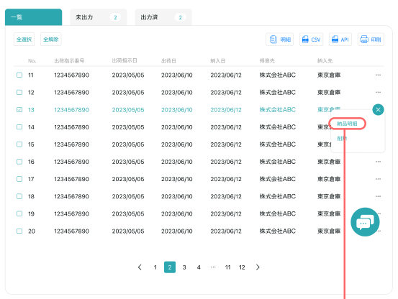
棚卸中
棚卸確定
全て

 |  |  |  |  |  |  |  |  |  |  |  |  |  | 具体项目参照
 |  |  |  |  |  |  |  |  |  |  |  |  |  | 【画面項目定義】

詳細
削除

 |  |  | 棚卸照会詳細 |  |  |  |  |  |  |  | 戻る

 |  |  |  | 棚卸ID |  |  |  |  | 倉庫

 |  |  |  | 棚卸日 |  |  |  |  | 状態

 |  |  |  | 実棚明細入力 | 説明ｘｘｘｘｘｘｘｘｘｘｘｘｘｘｘｘ |  |  |  |  |  |  |  | 棚卸確定後は登録不可
 |  |  |  |  | 説明ｘｘｘｘｘｘｘｘｘｘｘｘｘｘｘｘ

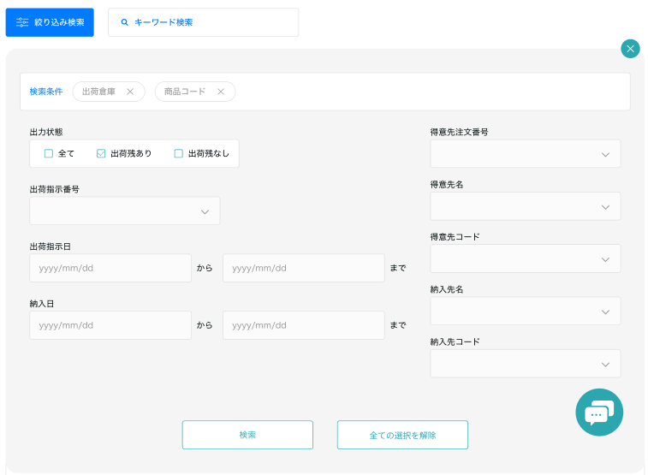

 |  |  |  |  |  |  |  |  |  |  |  |  |  | 具体项目参照
 |  |  |  |  |  |  |  |  |  |  |  |  |  | 【画面項目定義】

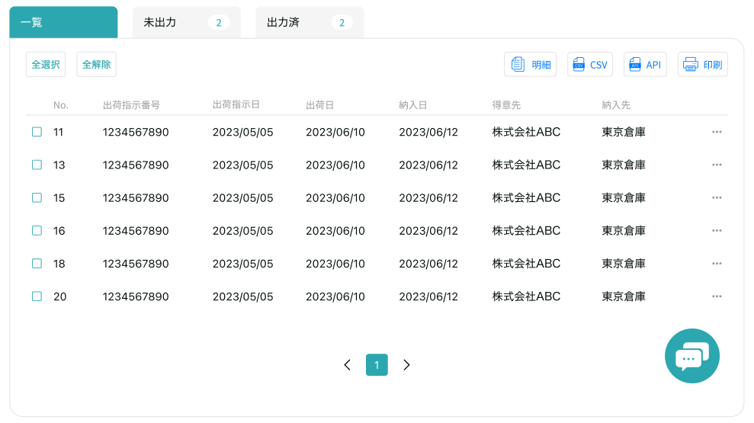
実棚明細一覧

 |  |  |  |  |  |  |  |  |  |  |  |  | 棚卸確定後は更新削除不可

修正
削除

 |  |  |  |  |  |  |  |  |  |  |  |  |  | 具体项目参照
 |  |  |  |  |  |  |  |  |  |  |  |  |  | 【画面項目定義】

画面 (SP)
機能設計書 |  | システム名 |  |  |  | プロジェクト名 |  | 登録日付 |  | 更新日付
 |  | Biz-X POTTS
画面レイアウト |  | サブシステム名 |  |  |  | 機能名名 |  | 登録担当者 |  | 更新担当者
 |  | 棚卸 |  |  |  | 棚卸照会

 | 画面レイアウト

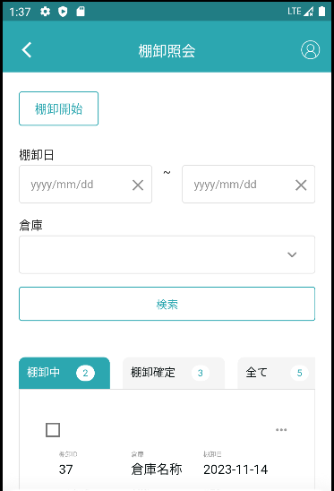

 |  |  |  | 具体项目参照
 |  |  |  | 【画面項目定義(SP)】

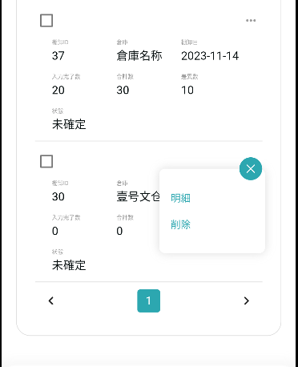

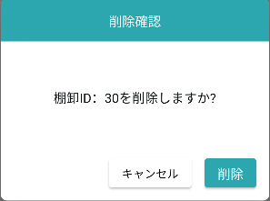

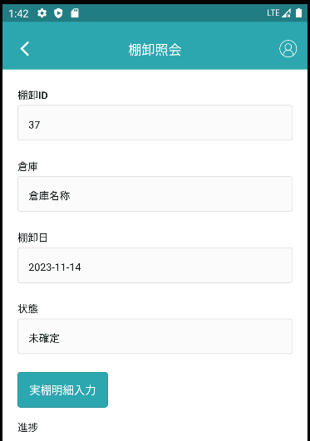

 |  |  |  |  | 具体项目参照
 |  |  |  |  | 【画面項目定義(SP)】

 |  |  | 説明ｘｘｘｘｘｘｘｘｘｘｘｘｘｘｘｘ
 |  |  |  |  |  |  |  |  | 棚卸確定後は登録不可
 |  |  | 説明ｘｘｘｘｘｘｘｘｘｘｘｘｘｘｘｘ
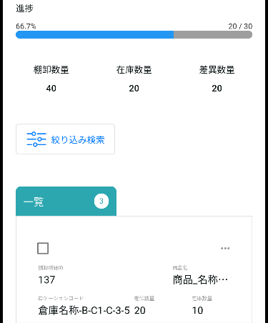
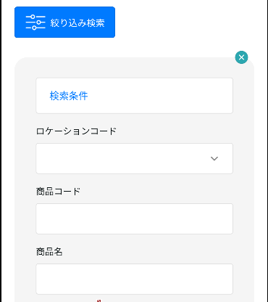

 |  |  |  |  |  |  |  |  |  |  | 具体项目参照
 |  |  |  |  |  |  |  |  |  |  | 【画面項目定義（SP）】
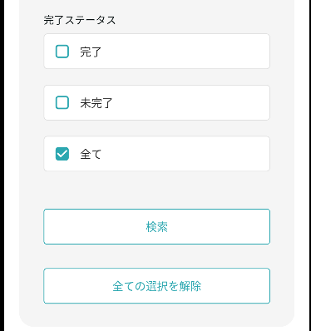

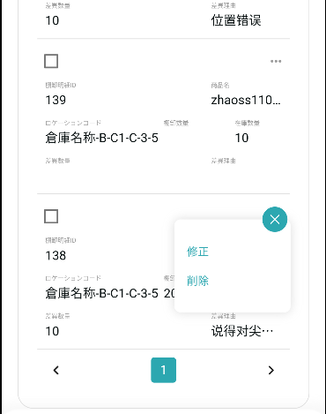

 |  |  |  |  |  |  | 棚卸確定後は更新削除不可

画面項目定義 (SP)
機能設計書 |  |  | システム名 |  |  |  | プロジェクト名 |  |  |  |  |  | 登録日付 |  |  | 更新日付
 |  |  | Biz-X POTTS
画面項目定義 |  |  | サブシステム名 |  |  |  | 機能名名 |  |  |  |  |  | 登録担当者 |  |  | 更新担当者
 |  |  | 棚卸 |  |  |  | 棚卸照会

PC端参照
No | 項目名 | ID | 種類 | 属性 | DB 桁数 | 画面 桁数 | IO | タブ | 必須 | 表示 | 配置 | IME | ref | chk | 書式 |  | 概要 | 登録時仕様 |  | 更新時仕様
 |  |  |  |  |  |  |  |  |  |  |  |  |  |  |  |  |  | 取得元 | 仕様 | 取得元 （照会/削除も同様） | 仕様

 | 棚卸開始
 | 棚卸開始 |  |  |  |  |  |  |  |  |  |  |  |  |  |  |  | 画面遷移ボタン | - | -
 | 検索条件
 | 棚卸日 |  |  |  |  |  |  |  | 〇 |  |  |  |  |  |  |  | 時間期間 | dtb_inventory(棚卸) | 棚卸日
 | 倉庫 |  |  |  |  |  |  |  | 〇 |  |  |  |  |  |  |  | 下拉框 | mtb_warehouse(倉庫マスタ) | 倉庫名称
 | 棚卸一覧
 | 棚卸ID |  |  |  |  |  |  |  |  | 〇 |  |  |  |  |  |  |  | dtb_inventory(棚卸) | id
 | 倉庫 |  |  |  |  |  |  |  |  | 〇 |  |  |  |  |  |  |  | mtb_warehouse(倉庫マスタ) | 倉庫名称
 | 棚卸日 |  |  |  |  |  |  |  |  | 〇 |  |  |  |  |  |  |  | dtb_inventory(棚卸) | 棚卸日
 | 入力完了数 |  |  |  |  |  |  |  |  | 〇 |  |  |  |  |  |  | 棚卸明細的【完了チェック】是【1:ON】的数量的合计 | dtb_inventory_detail(棚卸明細) | 完了チェック
 | 合計数 |  |  |  |  |  |  |  |  | 〇 |  |  |  |  |  |  | 棚卸明細的【論理数量】的合计
 | 差異数 |  |  |  |  |  |  |  |  | 〇 |  |  |  |  |  |  | 棚卸明細的【論理数量】-実際の数量的绝对值的合计
 | 状態 |  |  |  |  |  |  |  |  | 〇 |  |  |  |  |  |  |  | dtb_inventory(棚卸) | 確定
 | 棚卸照会詳細
 | 棚卸ID |  |  |  |  |  |  |  |  | 〇 |  |  |  |  |  |  |  | dtb_inventory(棚卸) | id
 | 倉庫 |  |  |  |  |  |  |  |  | 〇 |  |  |  |  |  |  |  | mtb_warehouse(倉庫マスタ) | 倉庫名称
 | 棚卸日 |  |  |  |  |  |  |  |  | 〇 |  |  |  |  |  |  |  | dtb_inventory(棚卸) | 棚卸日
 | 状態 |  |  |  |  |  |  |  |  | 〇 |  |  |  |  |  |  |  | dtb_inventory(棚卸) | 確定
 | 実棚明細入力 |  |  |  |  |  |  |  |  |  |  |  |  |  |  |  | 画面遷移ボタン
 | 進捗 |  |  |  |  |  |  |  |  | 〇 |  |  |  |  |  |  | 入力完了／合計数
 | 棚卸数量／在庫数量／差異数量 |  |  |  |  |  |  |  |  | 〇 |  |  |  |  |  |  | 棚卸数量：完了チェックがON、実際の数量の合計 在庫数量：完了チェックがON、論理数量の合計 差異数量：完了チェックがON、「実際の数量と論理数量の差異」の合計 例えば、 商品A：棚卸数量＝100 在庫数量＝99 差異数量＝1 商品B：棚卸数量＝99 在庫数量=100 差異数量＝1 全体：棚卸数量：199 在庫数量＝199 差異数量＝2
 | 検索条件
 | ロケーションコード |  |  |  |  |  |  |  |  |  |  |  |  |  |  |  | 下拉框 | mtb_location(ロケーションマスタ) | ロケーションコード
 | 商品コード |  |  |  |  |  |  |  |  |  |  |  |  |  |  |  |  | mtb_product(商品マスタ) | 商品コード
 | 商品名 |  |  |  |  |  |  |  |  |  |  |  |  |  |  |  |  | mtb_product(商品マスタ) | 商品_名称
 | 差異状態 |  |  |  |  |  |  |  |  |  |  |  |  |  |  |  | 差異あり/なし/全て | dtb_inventory_detail(棚卸明細) | 差異チェック
 | 完了状態 |  |  |  |  |  |  |  |  |  |  |  |  |  |  |  | 完了/未完了/全て | dtb_inventory_detail(棚卸明細) | 完了チェック
 | 実棚明細一覧
 | 棚卸明細ID |  |  |  |  |  |  |  |  | 〇 |  |  |  |  |  |  |  | dtb_inventory_detail(棚卸明細) | id
 | 商品名 |  |  |  |  |  |  |  |  | 〇 |  |  |  |  |  |  |  | mtb_product(商品マスタ) | 商品_名称
 | ロケーションコード |  |  |  |  |  |  |  |  | 〇 |  |  |  |  |  |  |  | mtb_location(ロケーションマスタ) | ロケーションコード
 | 棚卸数量 |  |  |  |  |  |  |  |  | 〇 |  |  |  |  |  |  |  | dtb_inventory_detail(棚卸明細) | 実際の数量
 | 在庫数量 |  |  |  |  |  |  |  |  | 〇 |  |  |  |  |  |  |  | dtb_inventory_detail(棚卸明細) | 論理数量
 | 差異数量 |  |  |  |  |  |  |  |  | 〇 |  |  |  |  |  |  | 実際の数量と論理数量の差異値
 | 差異理由 |  |  |  |  |  |  |  |  | 〇 |  |  |  |  |  |  |  | dtb_inventory_detail(棚卸明細) | 差異理由

イベント仕様 (SP)
機能設計書 |  |  | システム名 |  | プロジェクト名 | 登録日付 |  | 更新日付
 |  |  | Biz-X POTTS
イベント仕様 |  |  | サブシステム名 |  | 機能名名 | 登録担当者 |  | 更新担当者
 |  |  | 棚卸 |  | 棚卸照会

PC端参照
No | 対象 | イベント |  | 処理内容 |  |  | 備考
 |  | 初期化 |  | 检索条件清空，检索表dtb_inventory(棚卸) 检索条件：【会社_ID】=登陆者的会社ID 【確定】=【2:OFF(default)】 【削除区分】=【2:未削除】 按照【棚卸日】降序表示 显示棚卸中tab数据 检索其他tab页面的件数 检索条件的ロケーションコード下拉框数据检索 检索条件的倉庫下拉框数据检索
 |  | 棚卸開始按钮 |  | 跳转棚卸開始页面
 |  | 检索 |  | 根据画面输入的检索条件检索表dtb_inventory(棚卸) 检索条件：画面输入的【棚卸日from】<=棚卸日<=画面输入的【棚卸日to】 【倉庫】like 画面输入的【倉庫】 【会社_ID】=登陆者的会社ID 【確定】=【2:OFF(default)】 【削除区分】=【2:未削除】 检索结果显示在棚卸中tab页面中 检索其他tab页面的数据
 |  | tab切换 |  | 根据切换的tab检索对应状态的数据 棚卸中：【確定】=【2:OFF(default)】 棚卸確定：【確定】=【1:ON】 全て：【確定】in 【1:ON，2:OFF】
 | table一览行数据 | 详细 |  | 跳转棚卸照会詳細页面，传递参数【棚卸ID】
 | table一览行数据 | 削除 |  | 1check选中的数据的【確定】=【1:ON 】的场合，报错提示【棚卸確定後は登録更新削除不可】 2弹出确认框， 取消：取消消除 确认：执行消除处理 2-1更新表dtb_inventory(棚卸) 字段：【削除区分】=【1:削除済み】 2-2更新表dtb_inventory_detail(棚卸明細) 字段：【削除区分】=【1:削除済み】 3调用检索，刷新数据
 | 详细页面 | 详细页面初期化 |  | 根据传入的参数【棚卸ID】检索数据 1检索表dtb_inventory(棚卸) 检索条件：【棚卸ID】=传入参数【棚卸ID】 2检索表dtb_inventory_detail(棚卸明細) 检索条件：【棚卸ID】=传入参数【棚卸ID】 【削除区分】=【2:未削除】 3检索条件的ロケーションコード下拉框数据检索
 | 详细页面 | 戻る |  | 返回上一页
 | 详细页面 | 実棚明細入力 |  | check確定状态=【1:ON】的场合，按钮非活性 【2:OFF(default) 】的场合，跳转【実棚明細入力】页面，传递参数【棚卸ID】
 | 详细页面 | 检索 |  | 根据输入的检索条件进行检索 检索表dtb_inventory_detail(棚卸明細) 检索条件：【ロケーションID】=入力的【ロケーションコード】关联ロケーションID 【商品ＩＤ】=入力的【商品コード】关联的商品ＩＤ 【商品名】like 入力的【商品名】 【差異チェック】in 入力的【差異状態】 【完了チェック】in 入力的【完了状態】 【削除区分】=【2:未削除】 检索结果显示在実棚明細一覧上
 | 详细页面一览 | 全选择/全解除 |  | 点击按钮可以全选择/全解除当前页表中所有数据
 | 详细页面一览 | 印刷 |  | 根据页面选择的数据，打印棚卸一覧 |  |  | 等待样式
 | 详细页面一览行数据 | 修正 |  | check確定状态=【1:ON】的场合，不能进行修正 【完了チェック】=【2:OFF】的场合，不能进行修正 上记以外的场合 跳转【実棚明細修正】页面，传递参数【棚卸明細ID】 |  |  | 実棚明細入力页面， 同时也是実棚明細修正页面
 | 详细页面一览行数据 | 消除 |  | 1check確定状态=【1:ON】的场合，不能进行消除 上记以外的场合 2check【完了チェック】=【2:OFF】的场合，报错，提示【未入力的数据不可进行消除】 上记以外的场合 3更新表dtb_inventory_detail(棚卸明細) 字段：【実際の数量】=null 【差異チェック】= 【2:OFF】 【差異理由】=null 【完了チェック】=【2:OFF】

